Enunciado
Exercício de dimensionamento do sistema de microdrenagem
1. Traçar o sentido do escoamento
2. Dimensionar o sistema de microdrenagem
Sarjetas
Boca-de-lobos
Galerias
3. Traçar o perfil da rede de galeria projetada
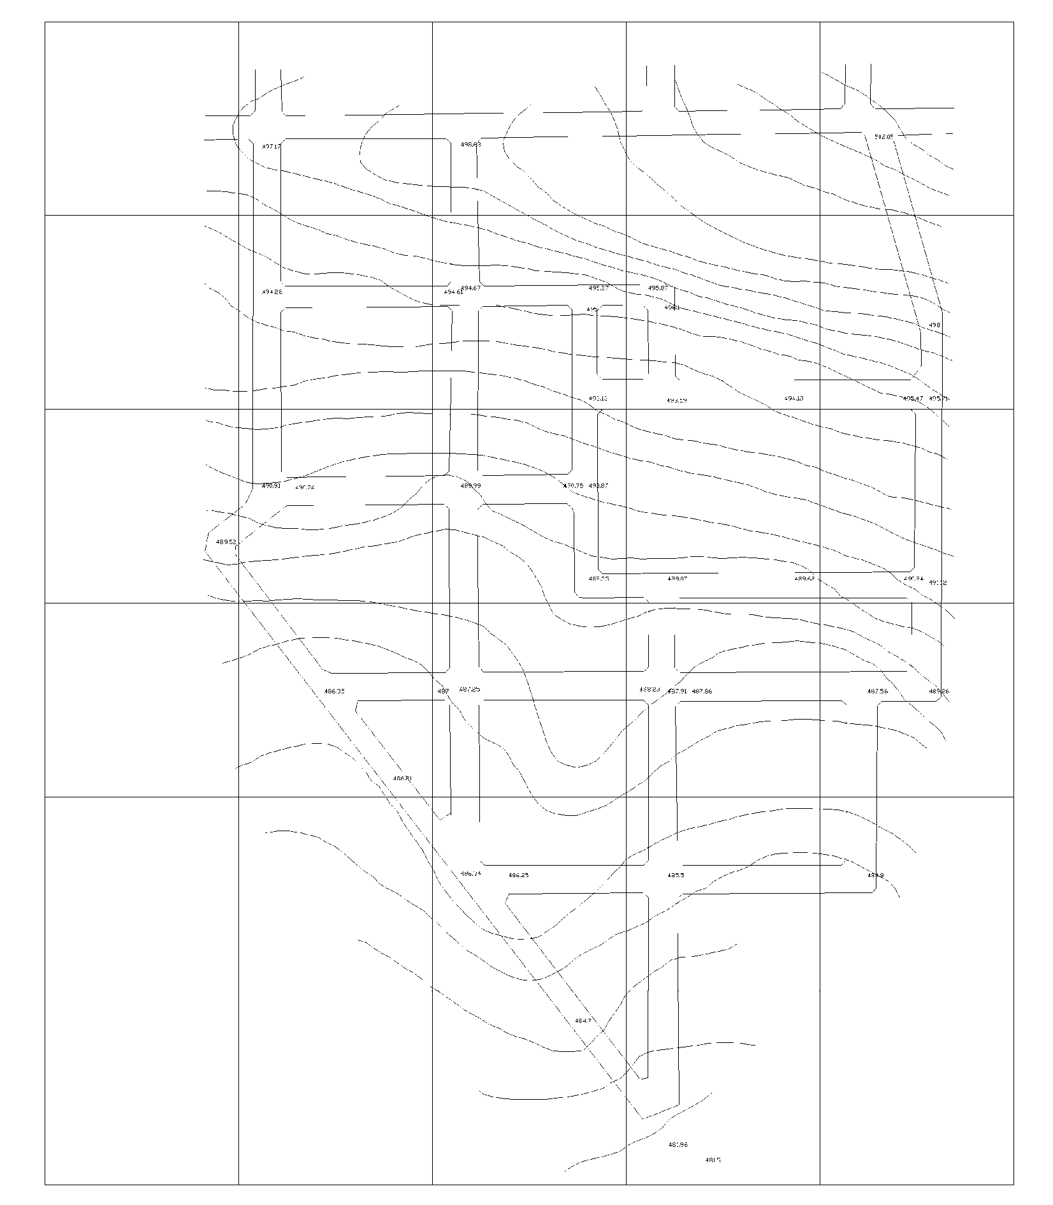

Dados:
Largura via 10 m e da sarjeta 45cm
Z = 16
I sarjeta = 0,02 m/m
IDF de São Paulo (Prof. Wilken)
I =mm/min; t = min
Tr = 2 anos
Duração da chuva = 10min
C (área residencial) = 0,50
Rugosidade Manning n = 0,017
Dimensão da BL → L = 1,00 m

PARTE I
Dimensionamento do sistema de microdrenagem: Sarjetas e Bocas-de-lobo
 |  |  |  |  |  |  |  | T = | 2
 |  |  |  |  |  |  |  | n = | 0.013

Sarjeta | Trecho | Comprimento | Declividade | Área Parcial | Área Acumulada | C | Tc | i | Qm | Qj | Cap Sarjeta | Numero de BL´s | Cap BL | Q não capt | Vel M | Vel J | y M | y J | FR | Q admissível no trecho (m³/s)
 |  | m | m/m | ha | ha |  | min | mm/min | m³/s | m³/s | m³/s |  | m³/s | Qm | m/s | m/s | m | m
D | 1 | 170 | 0.020 | 0.85 | 0.85 | 0.5 | 10 | 1.86 | 0.13 | 0.13 | 0.011 | 0 | 0.060 | 0.13 | 1.4 |  | 0.11 |  | 0.8 | 0.11
E | 1 | 170 | 0.020 | 0.85 | 0.85 | 0.5 | 10 | 1.86 | 0.13 | 0.13 | 0.011 | 0 | 0.060 | 0.07 | 1.4 | 1.2 | 0.11 | 0.09 | 0.8 | 0.11
D | 2 | 170 | 0.028 | 0.85 | 1.70 | 0.5 | 10 | 1.86 | 0.26 | 0.175 | 0.021 | 1 | 0.089 | 0.175 | 1.7 | 1.5 | 0.14 | 0.12 | 0.8 | 0.21
E | 2 |  |  | 2.27 | 3.12 | 0.5 | 10 | 1.86 | 0.48 |  | 0.039 | 2 | 0.251 | 0.233 | 2.0 | 1.6 | 0.18 | 0.13 | 0.8 | 0.39

PARTE II
Dimensionamento do sistema de microdrenagem: Galeria
 |  |  |  |  |  |  |  | T = | 10
 |  |  |  |  |  |  |  | n = | 0.013

Dados do terreno |  |  |  | Resultados da sarjeta |  | Dados do Trecho a Jusante |  |  |  | Dimensionamento |  |  |  |  |  | Poços de Visita
 |  |  |  |  |  |  |  |  |  |  |  |  |  |  |  | Montante |  |  | Jusante
Trecho | C.M | C.J | Distância (m) | FR | Qadm máx. (m³/s) | Q ( m³/s) | Q adm. (m³/s) | Declividade (m/m) | Galeria | Declividade da Galeria | Diâmetro real (mm) | Diâmetro comercial (mm) | Velocidade plena (m/s) | Comprimento da Galeria (m) | Tp Galeria | CT | CF | Profundidade (m) | CT | CF | Profundidade (m)
1 | 498.03 | 494.67 | 170 | 0.8 | 0.11 | 0.1320 | 0.1056 | 1.86 | SIM | 0.0256 | 282.83 | 300.00 | 2.1917 | 170.00 | 1.2928 | 498.03 | 495.73 | 2.00 | 494.67 | 491.37 | 3.00
 |  |  |  | 0.8 | 0.11 | 0.1320 | 0.1401 | 1.86 | SIM
2 | 494.67 | 489.99 | 170 | 0.8 | 0.21 | 0.2639 | 0.1968 | 1.86 | SIM | 0.0332 | 516.56 | 600.00 | 3.9594 | 171.00 | 0.7198 | 494.67 | 491.07 | 3.00 | 489.99 | 485.39 | 4.00
 |  |  |  | 0.8 | 0.39 | 0.4845 | 0.1401 | 1.86 | SIM
3 |  |  | 170 |  |  |  |  |  |  |  |  |  |  | 172.00 |  |  |  | 4.00 |  |  | 5.00

4

